关系图
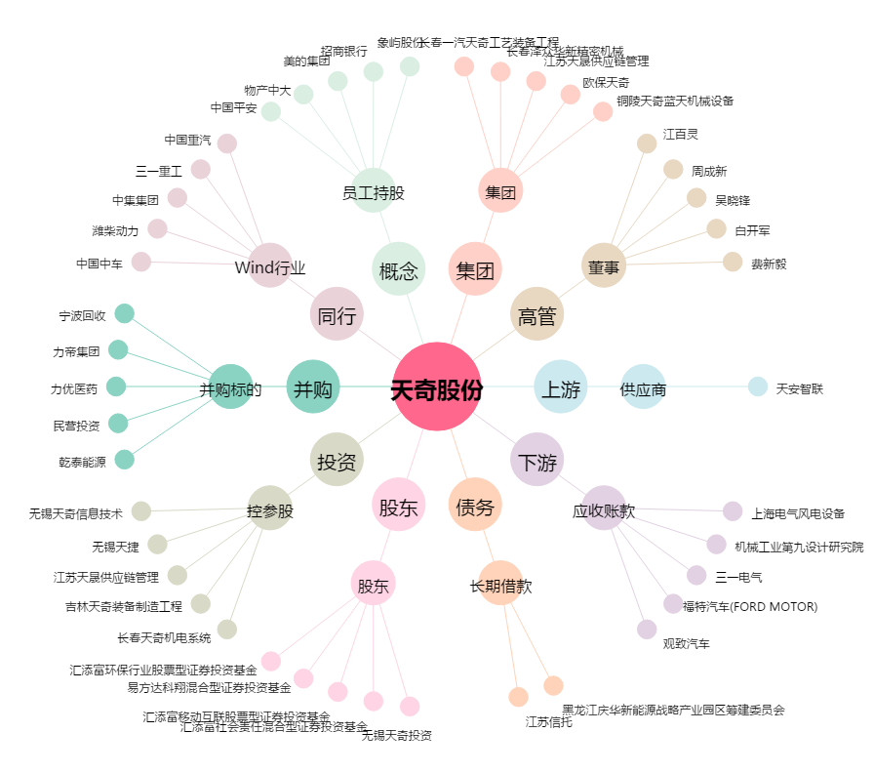
天奇股份[002009.SZ] - 关系概览图

